상품제안서
설 명절 선물세트 청정원 나눔 특선1호 // 쇼핑백 동봉 | 상품코드: F30097

 |  |  |  |  |  |  | 02-412-0044 | www.easy1.co.kr
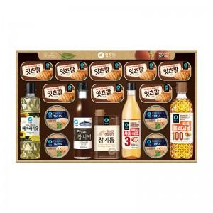

【상세/제작정보】

【인쇄/포장옵션】 | / 포장불가능

【공급단가】 | 수량 | 50~ | 100~ | 500~ | 1,000~ | 2,000~
*VAT별도 | 단가 | 62,880원 | 61,830원 | 60,260원 | 59,210원 | 57,640원

【상품 URL】 | https://dev.easy1.co.kr:443/src/goods_detail.php?gdno=30097

